상품제안서
설 명절 선물세트 CJ 스마트초이스 C호 // 일체형 손잡이케이스 | 상품코드: F30108

 |  |  |  |  |  |  | 02-412-0044 | www.easy1.co.kr
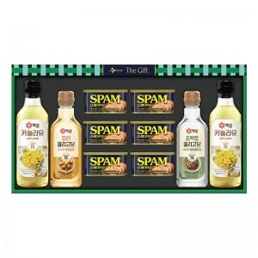

【상세/제작정보】

【인쇄/포장옵션】 | / 포장불가능

【공급단가】 | 수량 | 50~ | 100~ | 500~ | 1,000~ | 2,000~
*VAT별도 | 단가 | 34,560원 | 33,980원 | 33,120원 | 32,540원 | 31,680원

【상품 URL】 | https://dev.easy1.co.kr:443/src/goods_detail.php?gdno=30108

